Sheet1
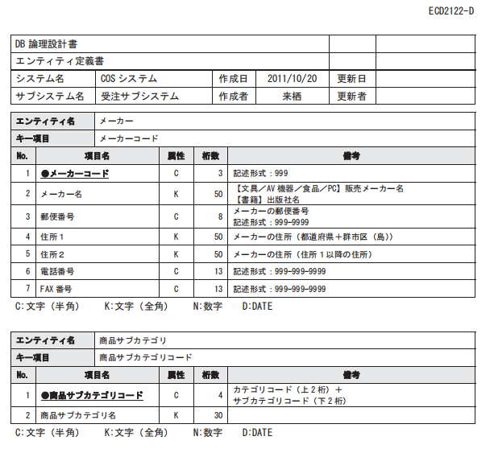
項番 | 物理名 | 論理名 | 概要 | データ型 | 長さ | NOT NULL | 備考
1 | id | 学生id | 学生id | int |  | ○
2 | name | 名前 | 学生名 | varchar |  | ○
3 | birthday | 生年月日 |  | datetime |  | ○
4 | age | 年齢 | 年齢 | int |  | ○
5 | score | 学生成績 | 学生成績 | int |  | ○
6 | classid | クラスid | クラスid | int |  | ○

